Лист1
$$y=\frac{c∗x}{e^{d∗x}}$$
Вариант 8. 1 задание.
 |  |  |  |  |  |  | Cумма: |  | Исходная функция:
 | x | 1.60 | 1.80 | 2.10 | 2.30 | 2.90 | 10.70
 | y | 3.36 | 3.35 | 3.19 | 2.79 | 2.67 | 15.36
 | x^2 | 2.56 | 3.24 | 4.41 | 5.29 | 8.41 | 23.91
 | x*y | 5.38 | 6.03 | 6.70 | 6.42 | 7.74 | 32.27

 | Вычисляем значения параметров a и b, применяя формулы: |  |  |  |  |  |  |  | Линейная функция:
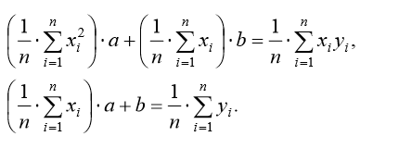
$$f\left(x\right)=ax+b$$

 |  |  |  |  |  |  |  | Решаем методом обратной матрицы:
$$A∗X=B$$

$$23,91∗a+10,70∗b=32,27$$
 | Получаем систему уравнений: |  |  |  |  |  |  | А |  | B | Обратная матрица:
 |  |  |  |  |  |  |  | 23.91 | 10.70 | 32.27 | 0.98814229249 | -2.1146245059
 |  |  |  |  |  |  |  | 10.70 | 5.00 | 15.36 | -2.1146245059 | 4.7252964427
$$10,70∗a+5∗b=15,36$$

 |  |  |  |  |  |  |  |  | a | -0.598
 | x | 1.60 | 1.80 | 2.10 | 2.30 | 2.90 |  |  | b | 4.352
 | y | 3.36 | 3.35 | 3.19 | 2.79 | 2.67
 | f(x) | 3.3950395257 | 3.2753952569 | 3.0959288538 | 2.976284585 | 2.6173517787
 | (y - f(x))^2 | 0.0012277683607 | 0.0055658676905 | 0.0088493805559 | 0.034701946601 | 0.0027718352107

Аппроксимация

